Состояния и переходы
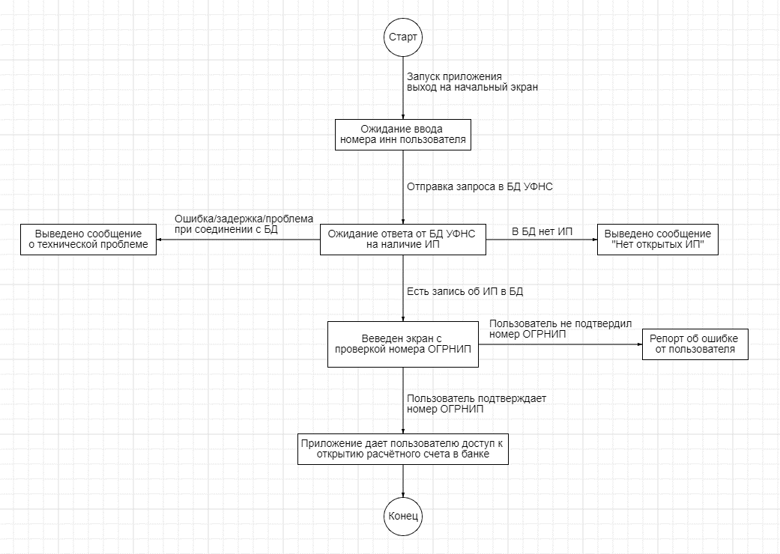
 | Ожидание ввода номера инн пользователя | Ожидание ответа от БД УФНС на наличие ИП | Выведено сообщение о технической проблеме | Выведено сообщение "Нет открытых ИП" | Веведен экран с проверкой номера ОГРНИП | Репорт об ошибке от пользователя | Приложение дает пользователю доступ к открытию расчётного счета в банке
Ожидание ввода номера инн пользователя
Ожидание ответа от БД УФНС на наличие ИП
Выведено сообщение о технической проблеме
Выведено сообщение "Нет открытых ИП"
Веведен экран с проверкой номера ОГРНИП
Репорт об ошибке от пользователя
Приложение дает пользователю доступ к открытию расчётного счета в банке

